EXP
(0) | Con la información del dataset suministrado, se pide responder a la siguientes preguntas:
 | 1. ¿En cuáles países se encuentra el 20% de las visualizaciones? (acumular por país hasta alcanzar el 20%).
 | 2. Vistas promedio por usuario y tiempo promedio por usuario (horas). ¿Hay un país donde se vean más videos por usuario?
 | 3. Por país, géneros con mayor CTR (clicks/impresiones).
 | 4. Estimar el crecimiento futuro de impresiones basado en fecha de publicación.
 | 5. Recomendaciones a directivo de Mercadeo para aumentar ingresos e impresiones.

(1) | Podemos detectar las siguientes anomalías, en temas de calidad de data:
 | 1.1) Filas con valores faltantes: sin Views, QTY Usuarios, Impressions, CTR.
 | 1.2) Filas Duplicadas: video "Tirumala Trip in Sequence | DAY 2 ... " repetido con mismos valores.
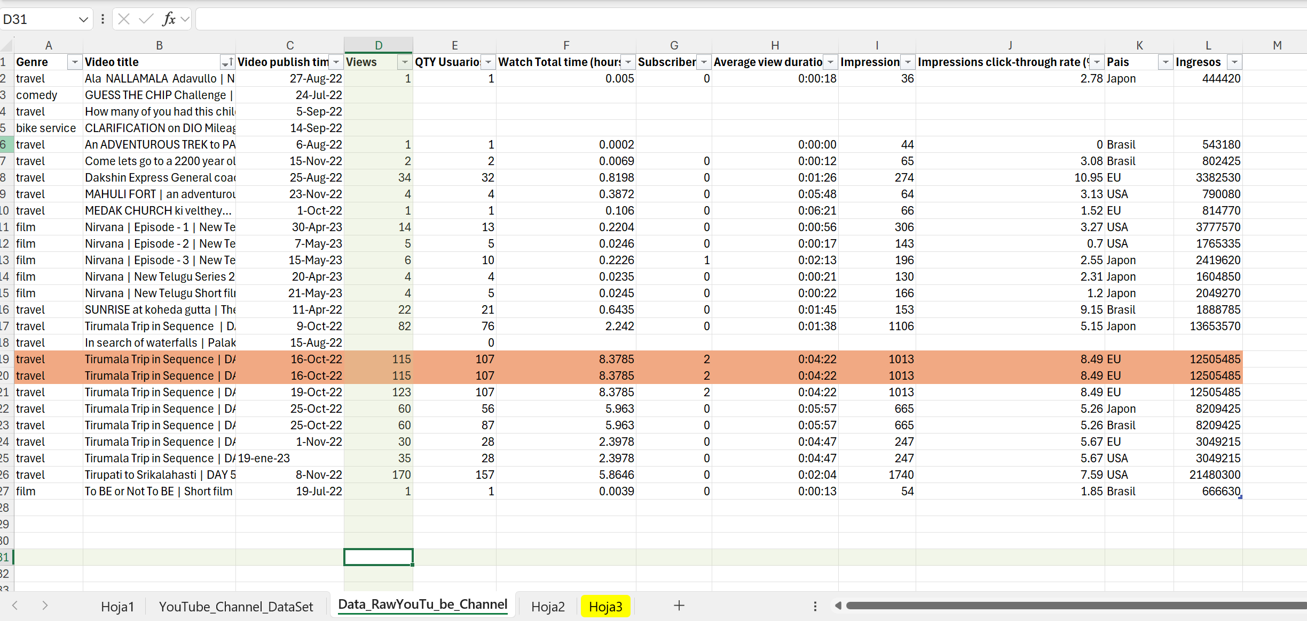
1.1
1.2
1.1

 | 1.3) al limpiar y estandarizar la tabla con la información, nos quedaría así:
 |  | 1.4) Vistas promedio por usuario = Views / QTY Usuarios
 |  | 1.4) Tiempo promedio por usuario (horas) = Watch Total Time / QTY Usuarios
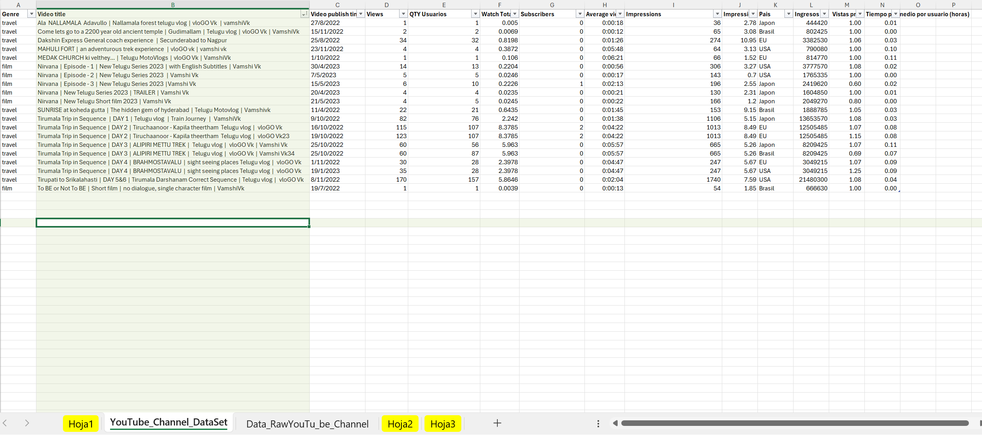
1.4

(3) | Pasamos a analizar la información, ver hoja : Gráficos y gráficas

Gráficos y gráficas
Visualizaciones por país | # Views | (%) Views | Etiquetas de fila | Suma de Views | Suma de Views2
EU | 85 | 11% | Brasil | 85 | 11%
USA | 303 | 39% | EU | 303 | 39%
Japon | 157 | 20% | Japon | 157 | 20%
Brasil | 228 | 29% | USA | 228 | 29%
Total general | 773 | 1 | Total general | 773 | 100%

Vistas promedio y tiempo promedio por país | Vistas promedio por usuario | Tiempo promedio por usuario (horas) | Etiquetas de fila | Promedio de Vistas promedio por usuario | Promedio de Tiempo promedio por usuario (horas)
Brasil | 0.93 | 0.03 | Brasil | 0.93 | 0.03
EU | 1.07 | 0.07 | EU | 1.07 | 0.07
Japon | 0.93 | 0.03 | Japon | 0.93 | 0.03
USA | 1.08 | 0.05 | USA | 1.08 | 0.05
Total general | 1.00 | 0.04 | Total general | 1.00 | 0.04

Géneros con mayor CTR (clicks/impresiones) por país | Impressions click-through rate (%) |  | Etiquetas de fila | Suma de Impressions click-through rate (%)
EU | 35.12 |  | EU | 35.12
travel | 35.12 |  | travel | 35.12
USA | 20.36 |  | USA | 20.36
travel | 16.39 |  | travel | 16.39
film | 3.97 |  | film | 3.97
Brasil | 19.34 |  | Brasil | 19.34
travel | 17.49 |  | travel | 17.49
film | 1.85 |  | film | 1.85
Japon | 19.25 |  | Japon | 19.25
travel | 13.19 |  | travel | 13.19
film | 6.06 |  | film | 6.06
Total general | 94.07 |  | Total general | 94.07

Fecha | impresiones
1/10/2022 | 66 |  | Etiquetas de fila | Suma de Impressions
1/11/2022 | 247 |  | 1/10/2022 | 66
11/4/2022 | 153 |  | 1/11/2022 | 247
15/11/2022 | 65 |  | 11/4/2022 | 153
15/5/2023 | 196 |  | 15/11/2022 | 65
16/10/2022 | 1,013 |  | 15/5/2023 | 196
19/1/2023 | 247 |  | 16/10/2022 | 1013
19/10/2022 | 1,013 |  | 19/1/2023 | 247
19/7/2022 | 54 |  | 19/10/2022 | 1013
20/4/2023 | 130 |  | 19/7/2022 | 54
21/5/2023 | 166 |  | 20/4/2023 | 130
23/11/2022 | 64 |  | 21/5/2023 | 166
25/10/2022 | 1,330 |  | 23/11/2022 | 64
25/8/2022 | 274 |  | 25/10/2022 | 1330
27/8/2022 | 36 |  | 25/8/2022 | 274
30/4/2023 | 306 |  | 27/8/2022 | 36
7/5/2023 | 143 |  | 30/4/2023 | 306
8/11/2022 | 1,740 |  | 7/5/2023 | 143
9/10/2022 | 1,106 |  | 8/11/2022 | 1740
 |  |  | 9/10/2022 | 1106
 |  |  | Total general | 8349

